Tipp
Tabellen im Zebra-Look

Ausgangslage
 |  | powered by Karoka AG www.karoka.ch
 | Im heutigen Excel-Tipp wird erklärt, wie man Tabellen im Zebra-Look erstellt. Damit sind Tabellen gemeint, deren Zeilen abwechselnd in unterschiedlichen Farben sind. Solche gestreiften Tabellen helfen vor allem beim Lesen/Analysieren von Daten. Excel selbst verfügt bereits über eine solche Funktion. Allerdings ist die Funktion hinsichtlich der Farben sehr beschränkt.

Excel Tipp: So geht’s einfach und schnell
 | 1 | Gestreifte Tabellen mit eingebauter Excel-Funktion: Um einen Bereich als gestreifte Tabelle zu formatieren, markiert man den gewünschten Bereich und wählt in der Symbolleiste unter Start -> Als Tabelle formatieren und dann das gewünschte Format. Hierbei kann es sich auch um einen Bereich handeln, der bereits Daten/Formeln enthält. Wenn die Tabelle formatiert wird gehen die Daten nicht verloren, d.h. werden nicht überschrieben. | 
 | 2 | Gestreifte Tabelle selbst erstellen: Im Arbeitsblatt Beispiel ist die finanzielle Entwicklung eines Unternehmens von 2008 bis 2013 dargestellt. Zur besseren Lesbarkeit sollen die Zeilen der Tabelle nun gestreift werden, hierzu wird vor allem die Funktion der bedingten Formattierung genutzt. Im ersten Schritt wird die ganze Tabelle, daher die Zellen A4 bis G15 markiert und in der Symbolleiste unter Start -> Bedingte Formattierung -> Neue Regel ausgewählt. In dem sich öffnenden Fenster wählt man unter Regeltyp "Formel zur Ermittlung der zu formatierenden Zellen verwenden" aus und schreibt in die Eingabebox folgende Formel (mit dieser Formel werden die geraden Zellen formatiert): =REST(ZEILE();2)=0 Anschliessend wählt man wie die entsprechenden Zellen formatiert werden sollen, hierzu wird das Menü Formatieren geöffnet. Nachdem man die Formatierung bestimmt hat, kann das Fenster mit einem Klick auf Ok wieder geschlossen werden. | 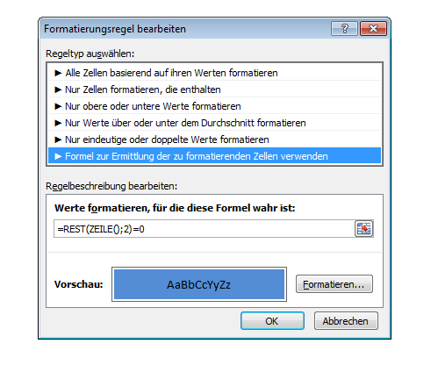
 | 3 | In dem Fenster danach wird auf Übernehmen und dann auf Ok geklickt. Die Tabelle ist nun im gewünschten Streifenmuster formatiert. | 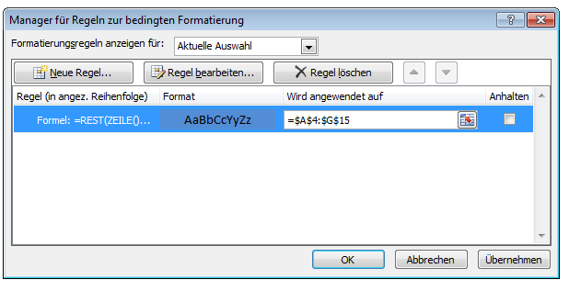 | 